SIP空白
超 正 齒 輪 科 技 有 限 公 司

標準檢驗指導書 S I P |  | 客戶名稱 |  | 製令單號 |  | 產 品 料 號 |  | 工 程 名 稱 |  | 數量 | 版次 | 製表日期
 |  | 本土 |  |  |  | SP-1111-001-1-D3-01 |  | 齒研 |  |  | 1 | 2024-02-16

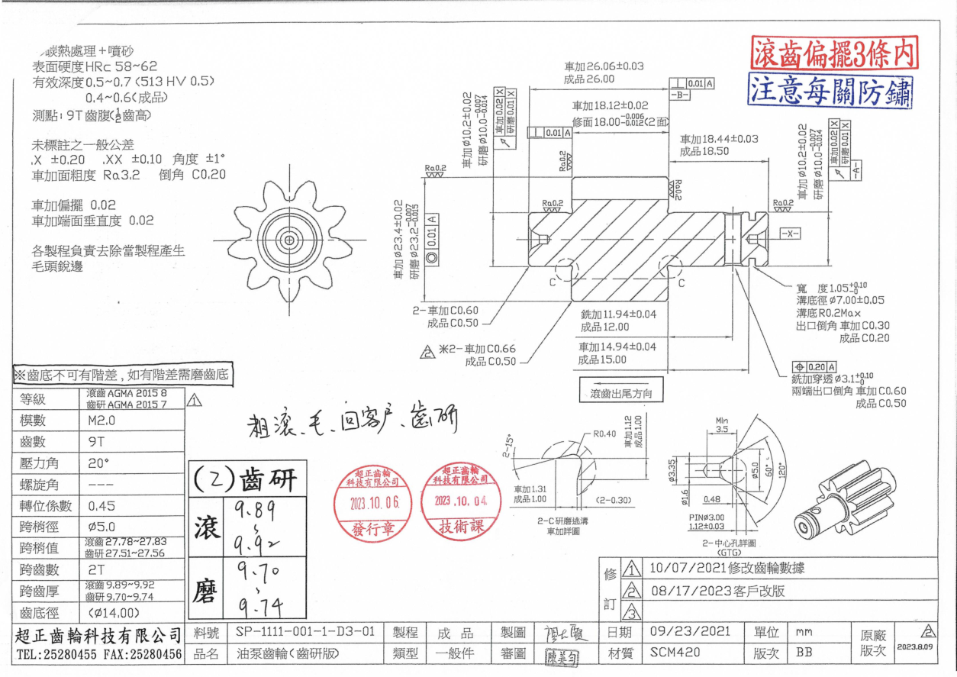 圖面 |  |  |  |  | 管理重點 | 品質特性 |  | 擔當者 | 檢驗方法 | 檢具編號 | 檢驗頻率 | 備註

 |  |  |  |  | 尺寸：跨齒厚(2齒) | 上限 | 9.74 | 品管 | 盤式分釐卡 | A-001-Q | 依 3-QA-03規範 | 記錄於檢驗記錄表
 |  |  |  |  |  | 下限 | 9.7
 |  |  |  |  | 尺寸： | 上限 |  | 品管 |  |  | 依 3-QA-03規範 | 記錄於檢驗記錄表
 |  |  |  |  |  | 下限
 |  |  |  |  | 尺寸： | 上限 |  | 品管 |  |  | 依 3-QA-03規範 | 記錄於檢驗記錄表
 |  |  |  |  |  | 下限
 |  |  |  |  | 尺寸： | 上限 |  | 品管 |  |  | 依 3-QA-03規範 | 記錄於檢驗記錄表
 |  |  |  |  |  | 下限
 |  |  |  |  | 尺寸： | 上限 |  | 品管 |  |  | 依 3-QA-03規範 | 記錄於檢驗記錄表
 |  |  |  |  |  | 下限
 |  |  |  |  | 尺寸： | 上限 |  | 品管 |  |  | 依 3-QA-03規範 | 記錄於檢驗記錄表
 |  |  |  |  |  | 下限
 |  |  |  |  | 尺寸： | 上限 |  | 品管 |  |  | 依 3-QA-03規範 | 記錄於檢驗記錄表
 |  |  |  |  |  | 下限
 |  |  |  |  | 精度等級 | AGMA 2015 7 |  | 生產 | 齒輪量測儀 | QC-002 | 1 pc / 1 hr | 出貨需附齒研報告

注意事項 |  |  |  |  | 成品檢驗報告 | 依齒研檢驗報告 |  | 品管 | P40/TTI | N/A | 依 3-QA-03規範 | 若客戶有提供則使用客戶的表單

1. 觀察作業人員操作機器時是否有按照標準作業流程(SOP)操作。 |  |  |  |  | 外 觀 | 表面無刮傷/壓傷 |  | 包裝 | 目視 | N/A | 每顆

2. 檢查作業員手法是否正確。 |  |  |  |  | 外 觀 | 齒面不能有凹坑/黑皮 |  | 包裝 | 目視 | N/A | 每顆

3. 檢查產品，注意產品的包裝區分，防止混料。 |  |  |  |  | 包裝 | 防鏽、防撞 |  | 包裝 | 依包裝指導書要求 | N/A | 每顆 | 若客戶有特殊要求則依客戶需求操作

4. 注意放置產品的泡殼是否有清洗乾淨。 |  |  |  |  | 包裝 | 包裝外箱貼出貨吊卡 |  | 包裝 | 目視 | N/A | 每箱 | 若客戶有提供則使用客戶的吊卡

5. 檢查包裝時是否有按照訂單要求包裝。 |  |  |  |  | 修改記錄：

核准 | 審核 |  | 製表

 |  |  |  |  |  |  |  |  |  |  | 2-QA-02-01

